SRI European Equity
SRI EUROPEAN EQUITY

CHARAKTERISTIKA FONDU
STRUKTURA FONDU

2,60% hotovost | 2.60%
6,80% materiály | 6.80%
21,90% finanční služby | 21.90%
7,30% informační technologie | 7.30%
9,20% spotřeba - cyklická | 9.20%
10,10% průmysl | 10.10%
17,90% zdravotnictví | 17.90%
15,30% spotřeba - necyklická | 15.30%
8,80% ostatní | 8.80%
Název fondu: | SRI European Equity

AKCIOVÝ FOND
Investiční manažer: | Sycomore Asset Management
Hodnota fondu: | 226,66 mEUR
Počátek obchodování: | 2007-03-29 |  | vykouzlit někomu úsměv na tváři
Investiční cíl: Cílem fondu je překonat svůj benchmark (kterým je MSCI Europe - Net Total Return Index) a poskytovat dlouhodobé zhodnocení kapitálu. Fond investuje téměř 90 % svých aktiv do akcií společností, které jsou kompatibilní s kritérii ESG. Portfolio manager vybírá ze společností, které mají nejlepší enviromentální, sociální a firemní řízení. Fond může používat finanční nástroje a deriváty pro investiční účely.

POPLATKY GENERALI ČESKÁ POJIŠŤOVNA A.S.*
TOP 10
GENERALI INVESTMENTS LUXEMBOURG SA
Rozdíl mezi nákupním a prodejním kurzem podílových jednotek: | Běžné/jednorázové pojistné: 5 %/0 % Mimořádné pojistné 2% resp. 3 %** | Společnost |  |  | % v portfoliu | Sektor
Částečný odkup: | 0,25 % z odkoupené částky, minimálně však 50 Kč a maximálně 500 Kč | LVMH Moet Hennessy Louis Vuitton (MC FP) |  |  | 3.57 | spotřeba - necyklická
Poplatky za přemístění: | V každém poj. roce 2 zdarma, jinak 0,25 % akt. hodnoty přemístěných jednotek, min. 50 Kč a max. 500 Kč. | ASML Holding NV (ASML NA) |  |  | 3.00 | informační technologie
Poplatky za správu fondu***: | 2 % p.a. | BNP PARIBAS (BNP FP) |  |  | 2.92 | finanční služby
* výtah ze sazebníku poplatků k IŽP týkající se fondů, v případě rozdílů platí sazebník poplatků |  | UNILEVER PLC (ULVR LN) |  |  | 2.85 | spotřeba - cyklická
 |  | Dassault Systemes SA (DSY FP) |  |  | 2.79 | informační technologie
** závisí na produktu *** náklady za správu fondu jsou započtené v NAV (t.j. v kurzu) |  | Roche Holding AG-Genusschein |  |  | 2.64 | zdravotnictví
KOMENTÁŘ K TRHU
KOMENTÁR TRHU
KOMENTÁŘ TRHU
KOMENTÁŘ TRHU
VÝKONNOST FONDU
 |  | PRUDENTIAL PLC (PRU LN) |  |  | 2.48 | finanční služby
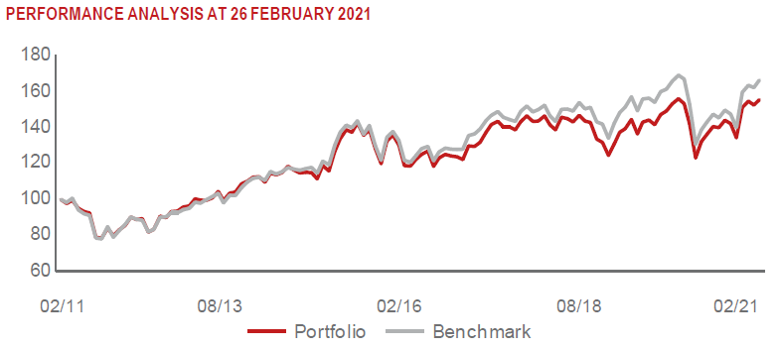 |  | L'Oreal SA (OR FP) |  |  | 2.44 | spotřeba - cyklická
 |  | KONINKLIJKE PHILIPS NV (PHIA NA) |  |  | 2.37 | zdravotnictví
 |  | NESTE OYJ (NESTE FH) |  |  | 2.37 | energie

STATISTIKY
 |  | STD | IR | TE | Rating Morningstar(4) |  | Quartile Morn.
 |  | 28.10% | 0.17% | 3.82% | x |  | x
 |  | (1) Standard Deviation (Směrodatná odchylka): míra rizika, volatilita výkonnosti fondu. (2) Information Ratio (Informační poměr): poměr průměrně dosaženého výnosu oproti odchylce od indexu. (3) Tracking Error: směrodatná odchylka rozdílu výkonnosti fondu

VÝKONNOST (EUR)

 |  | 1 měsíc (%) | YTD (%) |  | 1 rok (%) | od počátku (%)
SRI European Equity (ISIN: LU0145455811) |  | 3.29 | 11.64 |  | 24.67 | 30.15
Benchmark * |  | 2.54 | 1.77 |  | 8.87 | 20.17
Excess Return |  | 0.75 | 9.87 |  | 15.80 | 9.98
Duben 2021
* MSCI Europe - Net Total Return Index
Hodnota investice do podílových fondů může růst, klesat nebo stagnovat podle situace na finančních trzích. Minulé výnosy nejsou zárukou výnosů v budoucnu.

